5
目次
1.勘定体系値セットの管理
財務 > 財務レポート体系の定義 > 勘定体系値セットの管理

「作成（＋）」ボタンをクリック

 |  |  |  |  |  |  |  | 文字 |  |  |  |  |  | 数値 |  |  |  | 日付 |  | 日時 |  | 非依存の値セット
値セットコード | 説明 | モジュール | 検証タイプ | 値データ型 | セキュリティ有効 | データ・セキュリティ・リソース名 | 値サブタイプ | 最大長 | 最小値 | 最大値 | 大文字のみ | ゼロ埋め | 精度 | スケール | 最小値 | 最大値 | 最小値 | 最大値 | 最小値 | 最大値 | 値セット・コード | 説明
XX03_COMPANY | 会社 | 一般会計 | 非依存 | 文字 | Y | XX03_COMPANY_SECURITY | テキスト | 25
XX03_DEPARTMENT | 部門 | 一般会計 | 非依存 | 文字 | Y | XX03_DEPARTMENT_SECURITY | テキスト | 25
XX03_ACCOUNT | 勘定科目 | 一般会計 | 非依存 | 文字 |  |  | テキスト | 25
XX03_SUB_ACCOUNT | 補助科目 | 一般会計 | 非依存 | 文字 |  |  | テキスト | 25
XX03_PARTNER | 顧客コード | 一般会計 | 非依存 | 文字 |  |  | テキスト | 25
XX03_BUSINESS_TYPE | 企業コード | 一般会計 | 非依存 | 文字 |  |  | テキスト | 25
XX03_PROJECT | 予備１ | 一般会計 | 非依存 | 文字 |  |  | テキスト | 25
XX03_FUTURE | 予備２ | 一般会計 | 非依存 | 文字 |  |  | テキスト | 25

「保存して閉じる」ボタンをクリック |  |  |  |  |  | ※ データ・セキュリティの編集をクリック →セキュリティ・ルールは別定義 |  | ※最大桁数25桁

関連値セットタブ
「作成（＋）」ボタンをクリック
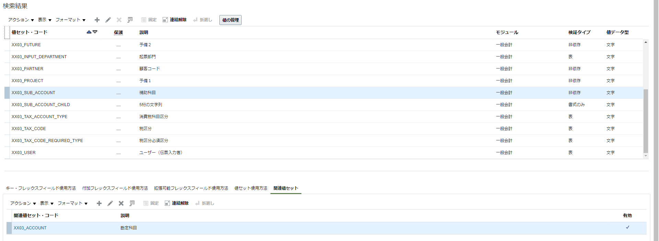

値セット関係の編集
値セット・コード | 関連値セット・コード | 有効
XX03_ACCOUNT | XX03_SUB_ACCOUNT | ✔

2.勘定体系構造の管理
財務 > 財務レポート体系の定義 > 勘定体系構造の管理

検索ボタンをクリック
対象の行を選択し、「構造の管理」ボタンをクリック

「作成（＋）」ボタンをクリック

構造コード | 名前 | 説明 | デリミタ | 有効
SALES_AFF_STRUCTURE | Sales AFF Structure | Sales AFF Structure | - | Yes
「保存」ボタンをクリック

「作成（＋）」ボタンをクリック |  |  |  |  |  |  |  |  |  |  |  | ※GL7実行後、再度入力


セグメントコード | API名 | 名前 | 説明 | 順序番号 | プロンプト | 短いプロンプト | 有効 | 表示幅 | 範囲タイプ | 列名 | デフォルト値セットコード | セグメントラベル
Company | company | 会社 | 会社 | 1 | 会社 | 会社 | Y | 3 |  | SEGMENT1 | XX03_COMPANY | プライマリ貸借一致セグメント
Department | department | 部門 | 部門 | 2 | 部門 | 部門 | Y | 4 |  | SEGMENT2 | XX03_DEPARTMENT | コスト・センター・セグメント
Account | account | 勘定科目 | 勘定科目 | 3 | 勘定科目 | 勘定科目 | Y | 5 |  | SEGMENT3 | XX03_ACCOUNT | 勘定科目セグメント
Sub_Account | subAccount | 補助科目 | 補助科目 | 4 | 補助科目 | 補助科目 | Y | 10 |  | SEGMENT4 | XX03_SUB_ACCOUNT | 補助科目 | 必要かは要検討
Partner | partner | 顧客コード | 顧客コード | 5 | 顧客コード | 顧客コード | Y | 9 |  | SEGMENT5 | XX03_PARTNER | 顧客コード | 必要かは要検討
Business_Type | businessType | 企業コード | 企業コード | 6 | 企業コード | 企業コード | Y | 6 |  | SEGMENT6 | XX03_BUSINESS_TYPE | 企業コード | 必要かは要検討
Project | project | 予備１ | 予備１ | 7 | 予備１ | 予備１ | Y | 1 |  | SEGMENT7 | XX03_PROJECT | 予備１ | 必要かは要検討
Future | reserve | 予備２ | 予備２ | 8 | 予備２ | 予備２ | Y | 1 |  | SEGMENT8 | XX03_FUTURE | 予備２ | 必要かは要検討
「保存して閉じる」ボタンをクリック

「完了」ボタンをクリック

「完了」ボタンをクリック

3.勘定体系構造インスタンスの管理
財務 > 財務レポート体系の定義 > 勘定体系構造インスタンスの管理
キーフレックスフィールド名 | 会計フレックスフィールド
を入力し、「検索」ボタンをクリック
対象レコードを選択し、
「構造インスタンスの管理」ボタンをクリック

「作成（＋）」ボタンをクリックして、下記を入力

構造インスタンスコード | API名 | 名前 | 説明 | 有効 | 動的組合せの作成可能 | 短縮別名有効 | 構造名
SALES_AFF_STRUCTURE_INSTANCE | SalesAFFStructureInstance | SALES_AFF_STRUCTURE_INSTANCE | SALES 会計Fフィールド | Yes | Yes | Yes | Sales AFF Structure

上記作成後に、「編集」ボタンをクリック

セグメントコード | 値セットコード |  | 必須 | 表示済 | BI 有効 | デフォルトタイプ | デフォルト値 | 問い合わせ必須 | ツリー構造名 | ツリー名
Company | XX03_COMPANY | 会社 | Yes | Yes | Yes |  |  | オプション | 会計フレックスフィールド階層
Department | XX03_DEPARTMENT | 部門 | Yes | Yes | Yes |  |  | オプション | 会計フレックスフィールド階層 | XX03部門階層
Account | XX03_ACCOUNT | 勘定科目 | Yes | Yes | Yes |  |  | オプション | 会計フレックスフィールド階層 | XX03勘定科目階層
Sub_Account | XX03_SUB_ACCOUNT | 補助科目 | Yes | Yes | Yes |  |  | オプション | 会計フレックスフィールド階層
Partner | XX03_PARTNER | 顧客コード | Yes | Yes | Yes | 定数 | 000000000 | オプション | 会計フレックスフィールド階層 |  | ※GL6実行後、再度入力
Business_Type | XX03_BUSINESS_TYPE | 企業コード | Yes | Yes | Yes | 定数 | 000000 | オプション | 会計フレックスフィールド階層 |  | ※GL6実行後、再度入力
Project | XX03_PROJECT | 予備１ | Yes | Yes | Yes | 定数 | 0 | オプション | 会計フレックスフィールド階層 |  | ※GL6実行後、再度入力
Future | XX03_FUTURE | 予備２ | Yes | Yes | Yes | 定数 | 0 | オプション | 会計フレックスフィールド階層 |  | ※GL6実行後、再度入力
 |  |  |  |  |  |  |  |  | 保存後に値が自動で入る
「保存して閉じる」ボタンをクリック

「完了」ボタンをクリック

「フレックスフィールドのデプロイ」ボタンをクリック | ※全ての作業が完了後

「完了」ボタンをクリック

